F02.CFG-Paths
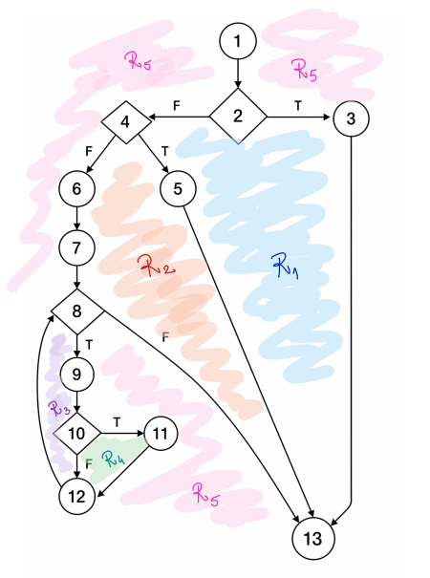
 |  | VVSS, Info Romana, 2025-2026

F02. filtrarea produselor dupa categorie

F02. Covered source code |  |  | F02. Control Flow Graph (CFG) | F02. Cyclomatic Complexity (CC)
1 | List<Product> matchingProducts = new ArrayList<>();
2 | if (categorie == null) { |  | 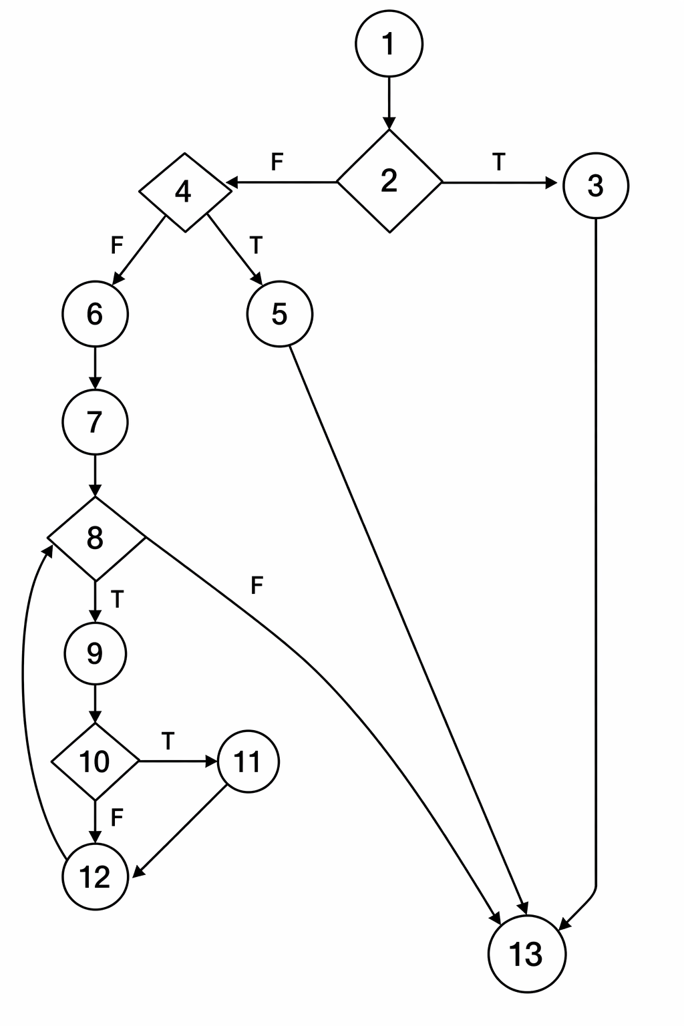 | CC1 = No. of regions = |  | 5
3 | } |  |  | CC2 = Edges - Nodes + 2 = |  | 5
4 | else if (categorie == CategorieBautura.ALL) { |  |  | CC3 = No. of Conditions + 1 = |  | 5
5 | matchingProducts = getAllProducts();
6 | } else { var allProducts = getAllProducts();
7 | var product = new Product(0, null, 0.0, null, null); |  |  | F02. Individual Paths
8 | while (!allProducts.isEmpty()){
9 | product = allProducts.removeFirst(); |  |  | Path No. | Path
10 | if (product.getCategorie() == categorie) |  |  | F02_P01 | 1-2(T)-3-13
11 | matchingProducts.add(product);} |  |  | F02_P02 | 1-2(F)-4(T)-5-13
12 | } |  |  | F02_P03 | 1-2(F)-4(F)-6-7-8(F)-13
13 | return matchingProducts; |  |  | F02_P04 | 1-2(F)-4(F)-6-7-8(T)-9-10(F)-12-8(F)-13
 |  |  |  | F02_P05 | 1-2(F)-4(F)-6-7-8(T)-9-10(T)-11-12-8(F)-13

